高槻市
２か月あたり・税込 水道料金・下水道使用料 料金シミュレーション
 | 口径と使用水量(黄色のセル)を入力してください
 | 口径 | 13,20,25㎜(一般家庭用) | 👈リスト▼から選択
 | 使用水量 | 50㎥ | 👈数字のみ入力
 |  |  | 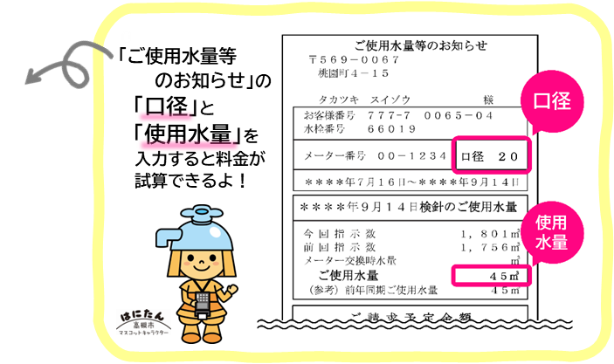
 |  |  | ← 激変緩和措置期間 →
 |  |  |  | 基本料金 ←無償化期間→
 | あなたの２か月の料金は… | (改定前) 令和7年9月まで | (1)令和7年10月から 令和8年3月まで | (2)-1 令和8年4月から 令和8年9月まで | (2)-2 令和8年10月から 令和10年3月まで | (3) 令和10年4月以降
 | 水道料金 | 6,985円 | 7,491円 | 5,973円 | 7,711円 | 7,931円 | 税込
 | 下水道使用料 | 5,790円 | 5,790円 | 5,790円 | 5,790円 | 5,790円 | 税込
 | 合 計 | 12,775円 | 13,281円 | 11,763円 | 13,501円 | 13,721円 | 税込

